상품제안서
비비드 쿨토시 | 상품코드: S27748

 |  |  |  |  |  |  | 02-713-8555 | www.synergygift.co.kr
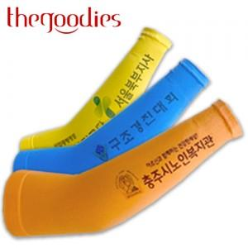

【상세/제작정보】 | <p><span style="font-size: 14pt;">※ 투명창종이케이스 / 슬라이드파우치 포장 진행 희망시 별도 문의 바랍니다.</span></p><p><span style="font-size: 14pt;">&nbsp;</span></p><p><span style="font-size: 14pt;">※ 기본수량 미만 발주 진행시 별도 문의 바랍니다.</span></p><p><span style="font-size: 14pt;">※ 운임비 별도 발생 됩니다.</span></p>

【인쇄/포장옵션】 | 풀칼라 / 지퍼백

【공급단가】 | 수량 | 200~ | 500~ | 1,000~ | 5,000~ | 10,000~
*VAT별도 | 단가 | 1,560원 | 1,480원 | 1,410원 | 1,390원 | 1,340원

【상품 URL】 | https://www.synergygift.co.kr:443/src/goods_detail.php?gdno=27748

